gitとは
■gitとは
・分散型のバージョン管理システムを行うツールの名称
 | ・ソースコードの変更履歴を保存できる
 | ・ブランチを分けることで分担して作業することが出来る

■githubとは
・gitを使ってバージョン管理しているファイルをインターネット上で管理してくれるサービス
 | ・他の類似サービス: git lab、bit bucket
 | ・ブラウザからソースコードを閲覧できる
 | ・ブラウザからソースコードをダウンロード出来る
 | ・各種開発ツールなども連携可能

■イメージ図
https://tcd-theme.com/2019/12/what-is-git.html?gclid=Cj0KCQjwpcOTBhCZARIsAEAYLuVndpBQmQ-skw_m3_md6sIHmllZ9yVuDOGRut_rxMhlWm2ulcTVhl8aAq5HEALw_wcB
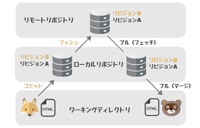

リモートリポジトリ = github
ローカルリポジトリ = ローカル環境でのリポジトリ
ワーキングディレクトリ = 実際に作業する環境

■よく使うコマンド
 | 名称 | コマンド | 内容
 | コミット | git commit | 変更履歴の追加（ゲームで言うセーブ） git addしたファイルがコミット対象となる
 | プッシュ | git push | ローカルリポジトリの内容をリモートと同期
 | フェッチ | git fetch | リモートリポジトリの内容をローカルリポジトリに同期
 | プル | git pull | リモートリポジトリの内容をワーキングディレクトリまで同期 (fetchも同時に行う)
 | クローン | git clone | リモートリポジトリのコピーをローカルへ作成
 | チェックアウト | git checkout | 作業ブランチの切替
 | ブランチ | git branch | ブランチ一覧の表示 ブランチの作成・削除
 | リバート | git revert | コミットの取り消し (厳密にはコミットを取り消すコミットを追加する)
 | マージ | git marge | ブランチの内容を別のブランチへ統合する

 | 基本Linuxでもない限り UI上で上記の操作は出来るので コマンド自体は覚えなくてもいい
 | 各コマンドがどういった動作をするのか？だけ分かればOK

■ブランチとは
 | ・ブランチ: 枝の意味
 | ・メインのブランチのコピーを作成して各作業者が作業する環境を作る(ゲームでいうセーブデータのコピーのイメージ)
 | ・切りのいい段階で派生元のブランチにマージして内容を統合する(基本はPull Requestを挟んでレビューしてもらってからマージする)

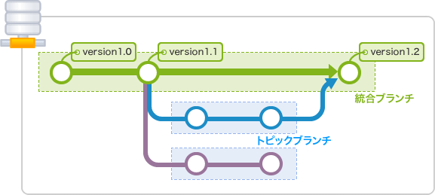

 | ・上記の場合だと統合ブランチに直接変更はNGというケースが多い
 | ・トピックブランチは統合ブランチのコピー 必要な修正を加えたら 統合ブランチと統合する

■よくあるブランチ運用のイメージ(git flow)
 | ・git hub flowというdevelopブランチを一切作らないフローもあるが今回は割愛(スクラムなど高頻度でリリースするサービス向け)
 | ・絶対的に正解なブランチ運用はないのであまり深く考えないこと

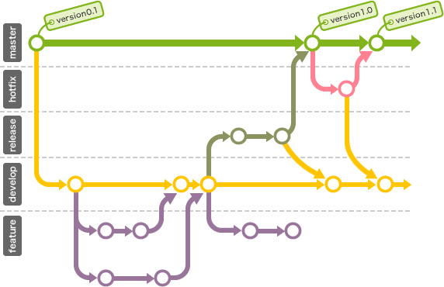
 |  |  |  | ■各ブランチの役割
 |  |  |  | ・master(main)
 |  |  |  |  | ・本番用ブランチ
 |  |  |  |  | ・変更があった場合本番環境までリリースされるケースが多い

 |  |  |  | ・hotfix
 |  |  |  |  | ・緊急のバグ対処用ブランチ
 |  |  |  |  | ・バグ対処を行いmasterへマージ その後にdevelopへマージする役割

 |  |  |  | ・release
 |  |  |  |  | ・develop -> masterにマージする前に挟むブランチ
 |  |  |  |  | ・STG環境で本番リリース前のリハーサルを行う
 |  |  |  |  | ・リリースに伴う変更を加えてからマスターとdevelopへマージ

 |  |  |  | ・develop
 |  |  |  |  | ・次版開発用の統合ブランチ
 |  |  |  |  | ・次回のリリースする内容をfeatureブランチからマージしてまとめておく
 |  |  |  |  | ・初回リリースの場合などは存在しないケースあり

 |  |  |  | ・featureブランチ
 |  |  |  |  | ・次版開発用ブランチ
 |  |  |  |  | ・機能単位で作成して開発を行う
 |  |  |  |  | ・開発終了後にdevelopへマージする

実践してみよう
※前提 gitを操作できる環境を整えておくこと(ReadMe.mdを参照)

■① ソースコードをクローンする
 | (1) ターミナルからgitのディレクトリを作成するディレクトリまで移動しておく

 | (2) git hubからgit-tutorialリポジトリのURLをコピー

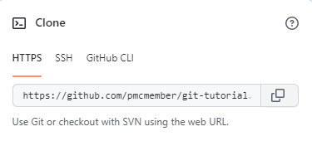

 | (3) git cloneコマンドでクローンする

 | (4) git tutorialディレクトリが存在するかチェック

■②ブランチを作成
 | (1) VSCodeから git-tutorialを開く
 |  | ・gitToolbox プラグインを入れてない場合は入れておく
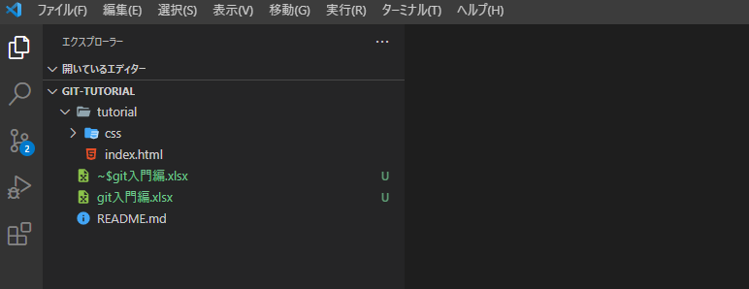

 | (2) ソース管理を押下
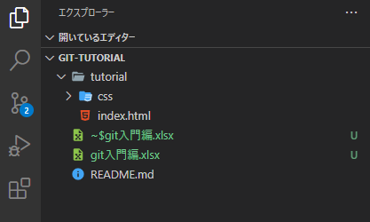

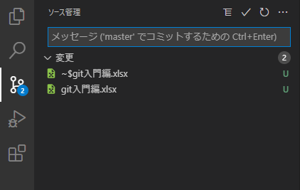

 | (3) 分岐の作成 を押下(… -> ブランチ → 分岐の作成)
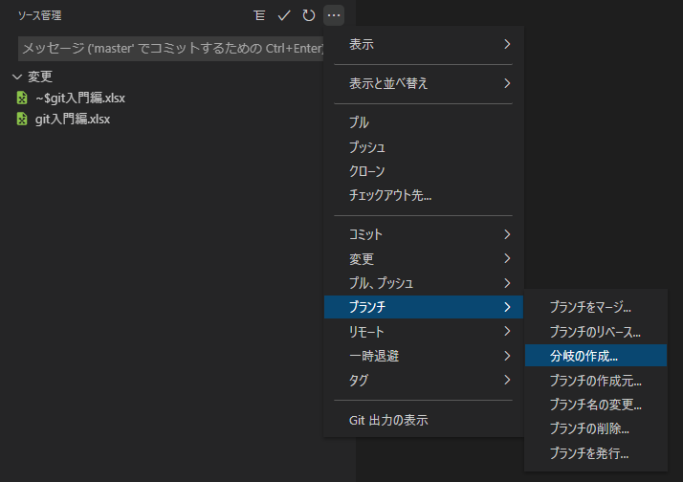

 | (4) ブランチの作成

 | ブランチ名は何でも良いです

 | (5) ブランチが作成されているかチェック

 | 先ほど作成したブランチ名が表示されていればOK

 | (6) pushしてgit hubへ反映する

 | (7) git hub 側にブランチが作成されているかチェック
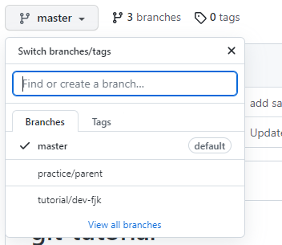

■③ コミット -> プッシュの実施
 | (1) index.htmlを適当に編集して保存する
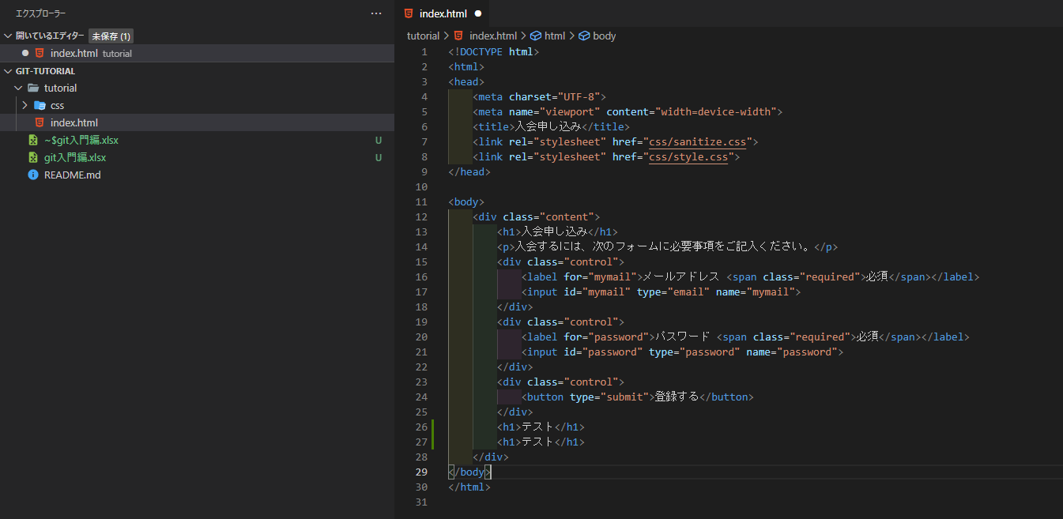

 | (2) ソース管理画面へ戻る
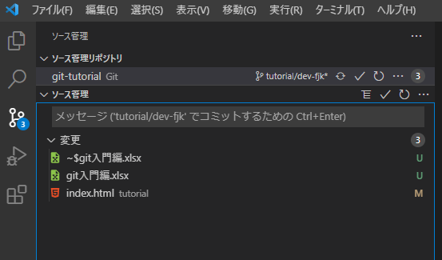

 | 変更欄にindex.htmlが追加されている

 | (3) コミット対象に追加する(git add)
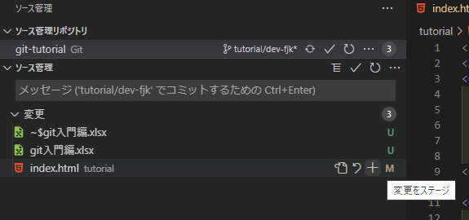

 | index.htmlの+ボタンを押して addする
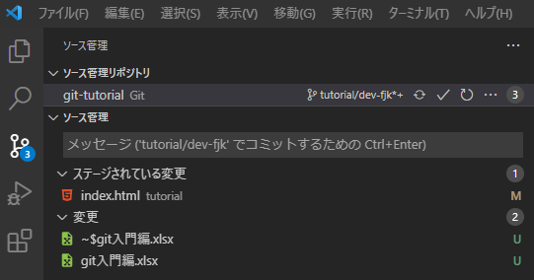

 | ステージされている変更欄に index.htmlが移動している

 | (4) コミットメッセージを入力しコミットする
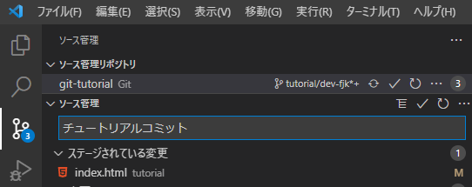

 | (5) git pushを行い git hubへ変更を反映
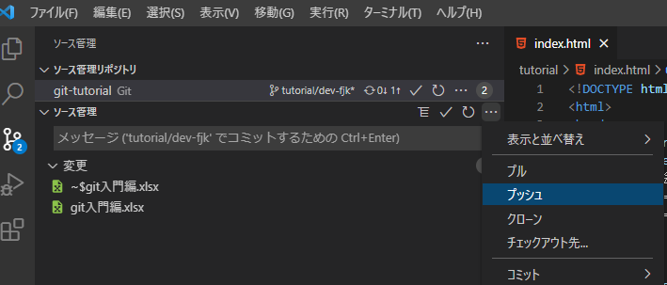

 | (6) プッシュされているか確認
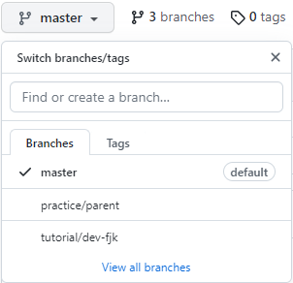

 | 自分のブランチを選択

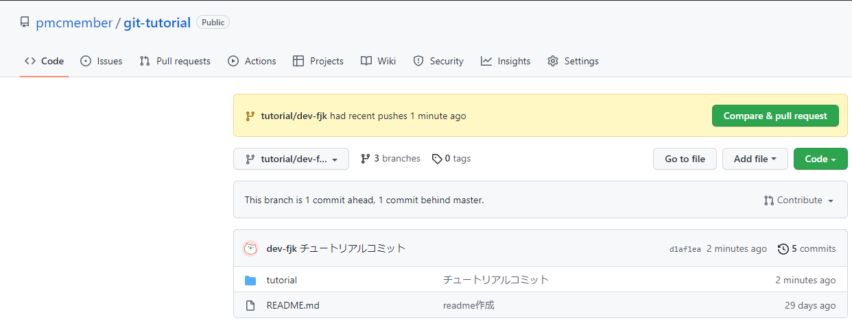

 | 最新のコミットが先ほどのチュートリアルコミットになっていることが分かる

■④ プルリクエストの作成

 | (1) Pull Requestを押下

 | (2) New pull Requestを押下

 | (3) base : practice/parent compare: 自分のブランチに設定 -> Create pull Requestを押下

 | (4) プルリクエストのタイトル、内容を記載して create pull Requestを押下
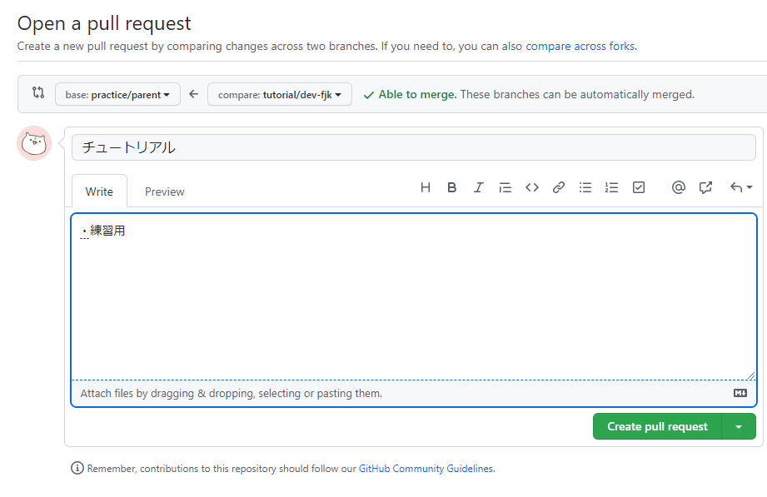

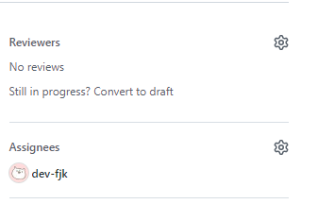
 | (5) レビュー依頼
 | 右側のAssigneesに自分のアカウントを Reviewersにレビューを依頼したいアカウントを設定

 | (6) マージ
 |  | 実際の開発時は必ずレビューを貰ったうえで Approveされてからマージすること！
 |  | Marge pull requestを押下する

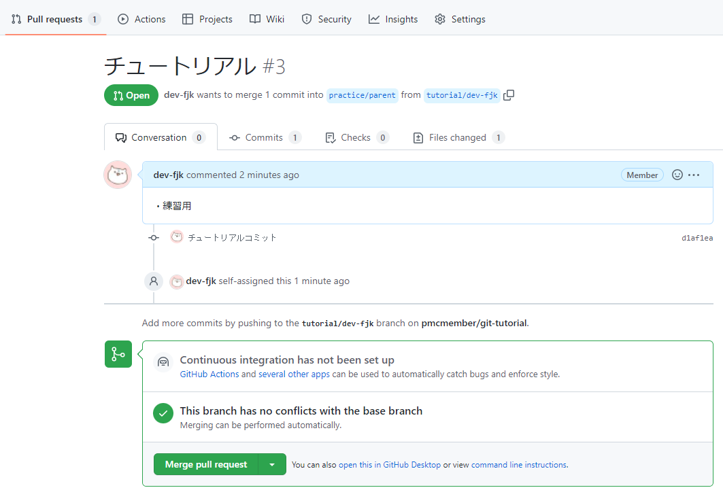

 | 上記のようになったらマージ完了 作業用ブランチが不要な場合 Delete branchで削除する

